关系图
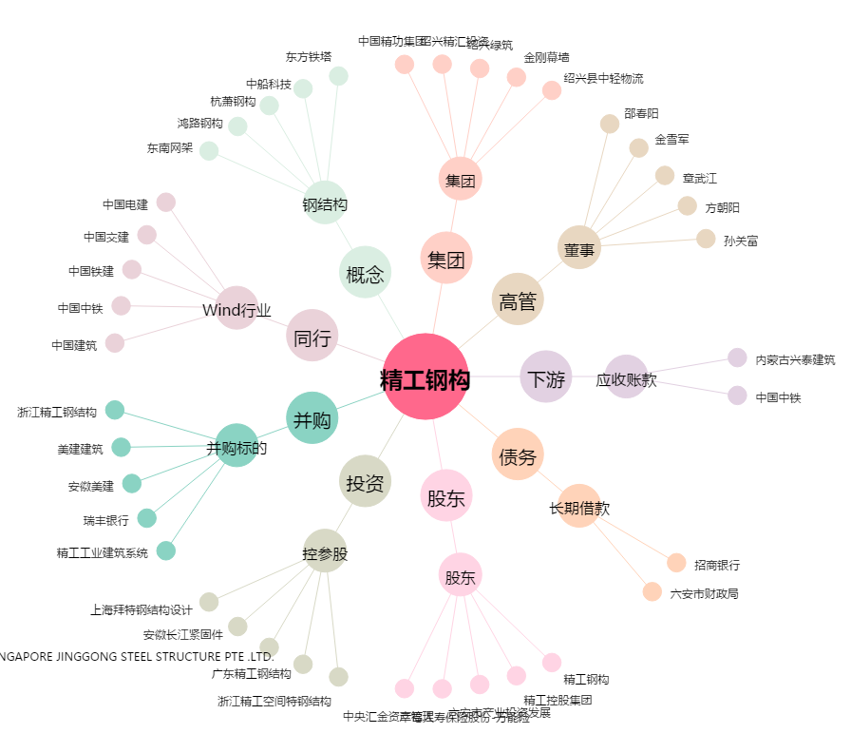
精工钢构[600496.SH] - 关系概览图

